Sheet1
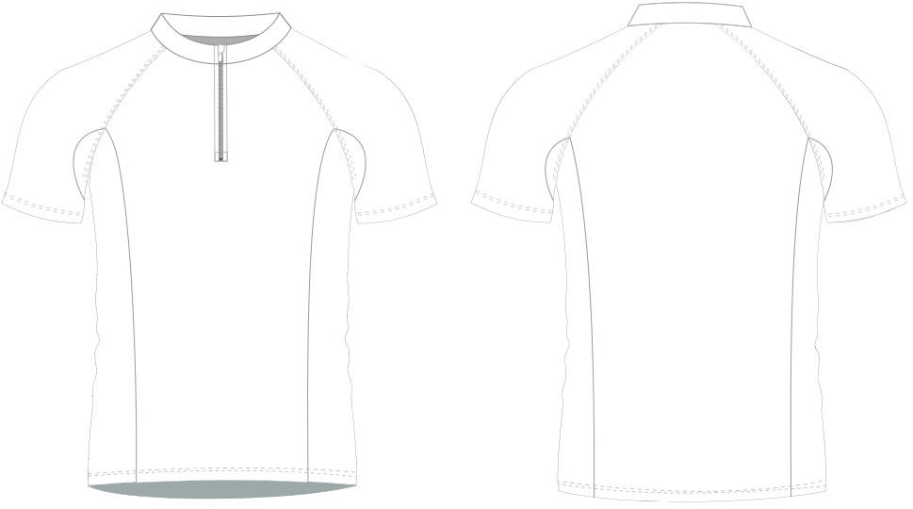
06SHR001C02-M02

 |  |  | Child
SIZE | 28” | 30” | 32” | 34” | 36” | 38” | 40” | 42” | 44” | 46” | 48” | 50” | 52” | 54" | 56" | 58" | 60" | TOTAL
 | SB | MB | LB | XLB | XS | S | M | L | XL | 2XL | 3XL | 4XL | 5XL | 6XL | 7XL | 8XL | 9XL | ±
A. Body Length Back | 20 | 21 | 23 | 24 | 25 | 27 | 28 | 29 | 29 | 29 | 30 | 30 | 30 | 30 | 30 | 31 | 31 | ¾
B. Chest Width ½ | 15 | 16 | 17 | 18 | 19 | 20 | 21 | 22 | 23 | 24 | 25 | 26 | 27 | 28 | 29 | 30 | 31 | ¾
Waist Width ½ | 14½ | 15½ | 16½ | 17½ | 18½ | 19½ | 20½ | 21½ | 22½ | 23½ | 24½ | 25½ | 26½ | 27½ | 28½ | 29½ | 30½ | ¾
C. Bottom Width Hem | 15 | 16 | 17 | 18 | 19 | 20 | 21 | 22 | 23 | 24 | 25 | 26 | 27 | 28 | 29 | 30 | 31 | ¾
G. Short Sleeve Length | 11 | 12 | 13 | 13 | 14 | 14 | 15 | 15 | 15 | 16 | 16 | 16 | 16 | 16 | 16 | 17 | 17 | ¾
SPN
H. Short Sleeve Opening ½ Width | 5 ¼ | 5 ½ | 5 ¾ | 6 | 6 ¼ | 6 ½ | 6 ½ | 6 ¾ | 7 | 7 | 7 ½ | 7 ½ | 8 | 8¼ | 8 ½ | 9 | 9¼ | ¾
K. Armhole Depth | 7 | 7 | 7 | 8 | 8 | 9 | 9 | 9 ½ | 10 ½ | 10 ½ | 11 | 11 ½ | 12 | 13 | 14 | 14 ½ | 15 | ¾

